１．はじめに
１ | はじめに

 | ■ | 現状
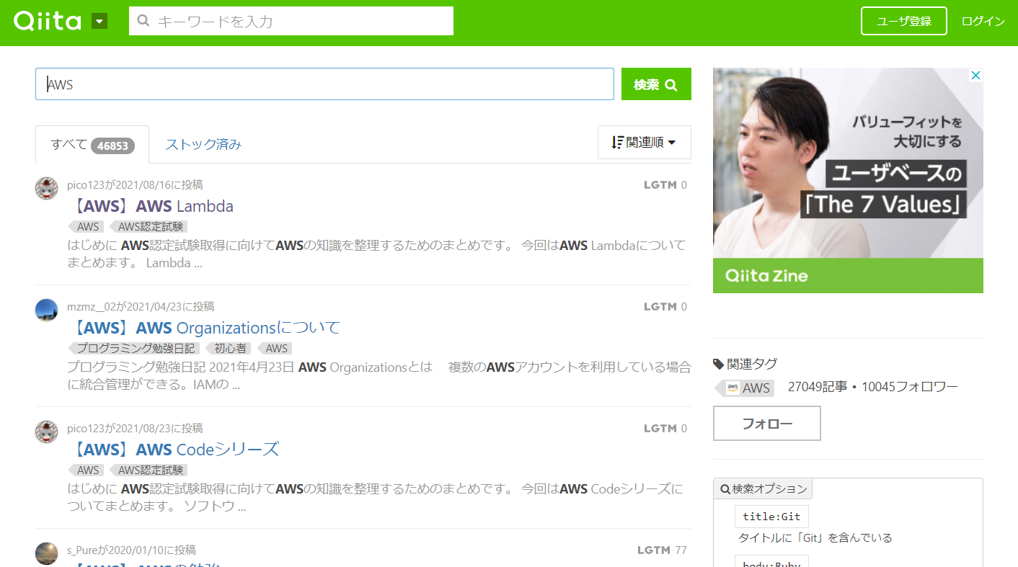

見つからない

❓

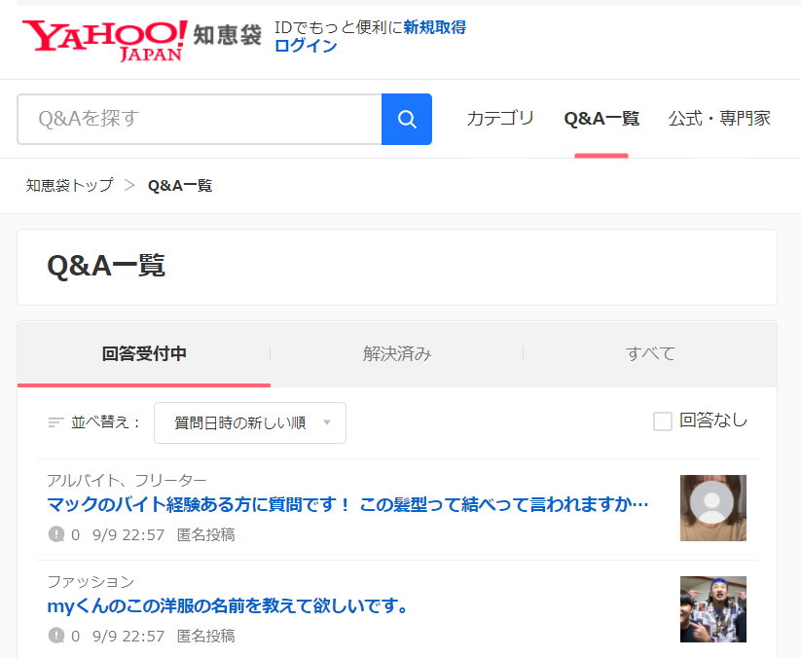
悩む人
文章でのやり取りでは時間がかかる

 | ■ | 理想

❕

先生
悩む人

マッチング

２．プロセス相関図
２ | プロセス相関図

■質問作成
質問タイトル、質問内容、やったこと入力
確認画面遷移後、登録

質問作成
■質問一覧
検索条件入力エリア
質問タイトル、質問内容の冒頭表示
■質問詳細
教室予約実施（ボタン）、マッチングプロセスへ
希望時間
質問タイトル、質問内容、やったこと表示
コメント表示
コメント入力

■トップページ
カテゴリ、キーワード検索
新着質問
質問一覧

トップページ
■教室予約（質問者）
開始時刻、時間を入力
■教室予約（回答者）
開始時刻、時間を入力
↑
どっちにするか、どっちもつくるか
■予約確認
zoomURL表示
コメント表示
★スパチャ機能

ユーザ情報管理
マッチング
■ログイン
■ユーザ登録
ユーザID、ユーザ名、パスワード入力
売上金受取先入力
ゲストユーザ発行機能
■ユーザ情報参照・更新
不要？

通知
■通知一覧
■通知詳細

チャット
不要？
■やりとり一覧
■やりとり詳細

３．画面遷移図
３ | 画面遷移図
質問更新

ログイン
質問作成

トップページ

質問一覧
質問詳細

マイページ

４．ワイヤフレーム
４ | ワイヤフレーム

質問を作る
マイページ
ログイン
質問を作る
マイページ
ログイン

 |  | トップページ | ログイン | マイページ（プロフィール）

キーワード
検索
ハッシュタグ
自分の質問
自分が回答リクエストした質問

twitterでログイン

googleアカウントでログイン

facebookでログイン

 |  | 新着質問

モーダルウィンドウ

画面を分ける意味はない？
質問を作る
マイページ
ログイン
質問を作る
マイページ
ログイン
質問を作る
質問を作る
マイページ
マイページ
ログイン
ログイン
ハッシュタグで検索できる
回答希望時間で検索できる
自分の質問、自分が回答リクエストした質問だけを表示させることができる
 |  |  | 質問一覧 |  | 質問詳細 | 回答リクエスト入力

あれ、プログラミングが楽しくない・・・
質問のタイトル
あれ、プログラミングが楽しくない・・・
@miho256 2021/09/15投稿

あなたは、プログラミングが楽しくないと思ったことはありませんか？
私は今プログラミングが楽しくなくて悩んでおります。
なにか、アドバイスが欲しいです・・・
質問の内容
あなたは、プログラミングが楽しくないと思ったことはありませんか？
私は今プログラミングが楽しく・・・

ユーザ名、投稿日時、タイトル、カテゴリ（ハッシュタグ）
タイトルはリンク
1つだけ選択可能？複数選択可能？
希望の会議時間
カテゴリ
希望1希望
2021/09/19
17:00
から
30分
#Python #JavaScript #プログラミング #初心者 #ポエム
希望2希望
2021/09/19
19:30
から
30分

希望3希望
2021/09/20
15:00
から
1時間以上
希望の会議時間
希望1希望
2021/09/19
17:00
から
30分
ポップアップで以下を表示

希望2希望
2021/09/19
19:30
から
30分
回答者コメント
時分間
この内容で登録しますか？
この内容で修正しますか？
この回答リクエストを取り消しますか？
キャンセル
OK
30分
1時間
2時間
6時間
12時間
24時間
1日以上
希望3希望
2021/09/20
15:00
から
1時間以上
全員参照可能
質問内容（500文字以内）

回答リクエスト入力
質問者のみ参照可能

質問を取り下げる
回答リクエスト一覧
リクエスト有効期限
ポップアップで以下を表示
質問者、回答者のみ参照可能
リクエストしてから
時分間
会議に行く
登録モード

回答リクエスト参照
回答者のみ参照可能
キャンセル
回答リクエスト登録

更新モード
回答リクエスト取り消し
回答リクエスト登録
モーダルウィンドウ

質問を取り下げますか？
キャンセル
OK
質問を作る
質問を作る
マイページ
マイページ
ログイン
ログイン
質問を作る
質問を作る
マイページ
マイページ
ログイン
ログイン

質問を作る
マイページ
ログイン
 |  |  |  |  |  | 回答リクエスト一覧 | 回答リクエスト詳細

 |  |  | 質問作成
@Darjeeling
質問のタイトル
@Darjeeling
回答可能時間
2021/09/19
から
30分
17:00
タイトル（60字以内）
会議に参加しますか？
OKを選択すると会議に参加し、通話可能となります
希望1希望
2021/09/19
から
30分
17:00

プログラミングは楽しいですよ。
質問の内容
回答者コメント
キャンセル
OK
質問内容（500文字以内）
プログラミングは楽しいですよ。
基礎を勉強すればいいと思います。
よろしければ、アドバイスさせていただきます。
@Anchovy
希望3希望
2021/09/20
15:00
から
1時間以上
ポップアップで以下を表示

この人に教えてもらいます。
会議を予約してよろしいでしょうか？
キャンセル
OK
教えてあげます。

リクエスト有効期限
リクエストしてから
1時間

この人に教えてもらう
ハッシュタグ
ハッシュタグ
#で単語を区切ってカテゴリを入力してください （例：「#魚料理」）

希望の会議時間
時分間
から
5分
10分
20分
30分
45分
1時間以上
希望1希望
年月日
時分
時分間
×
ポップアップで以下を表示

希望2希望
年月日
時分
から
時分間
×
この内容で登録しますか？
キャンセル
OK

希望3希望
年月日
時分
から
時分間
×

+

登録

質問を作る
質問を作る
マイページ
マイページ
ログイン
ログイン

 |  |  | 通知一覧

@Darjeelingさんから回答リクエストが届きました。
質問へ

@Anchovyさんから回答リクエストが届きました。
質問へ

あなたが「あれ、プログラミングが...」の質問内容を更新しました。
質問へ

あなたがプロフォールを変更しました。

あなたがプロフォールを変更しました。

あなたが「あれ、プログラミングが...」の質問を投稿しました。
質問へ

